רכש סוף יולי 21
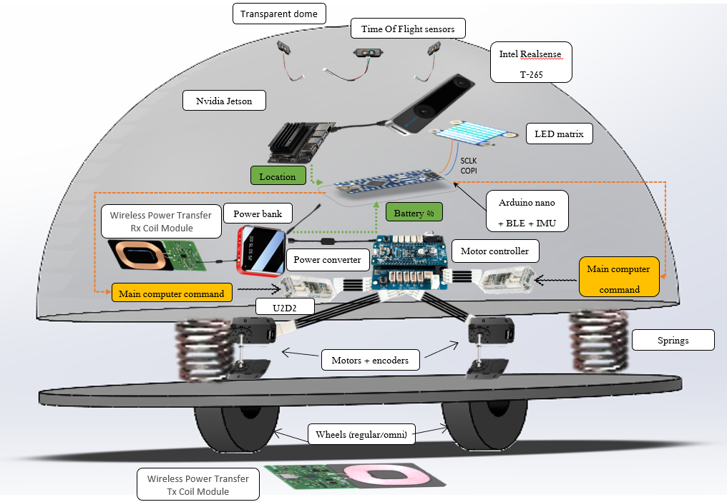
פריט | כמות | מחיר ליח' ($) | סה"כ ($) | קישור
Game computer | 2 | 970 | 1940 | Lenovo
Led matrix | 5 | 26 | 130 | sparkfun
מצלמות מיקום במרחב intel real sense T265 | 6 | 209 | 1254 | Intel
Turtle-bot | 6 | 765 | 4590 | הצעת מחיר במייל - אשת קשר תום עמנואל
רמקולים | 2 | 30 | 60 | NewEgg
מולטימטר | 1 | 11.90 | 11.90 | Ebay
משקל | 1 | 33 | 33 | קישור
סכום בדולרים |  |  | 8,019
סכום בשקלים |  |  | 26,462

 |  |  |  |  | דולר נכון להיום 14.7:
 |  |  |  |  | 3.3

פריט | כמות | מחיר ליח' ($) | סה"כ (ש"ח) | קישור
עגלת כלים | 1 | 4290 | 4290 | קישור
מולטימטר | 1 | 194 | 194 | קישור
מברג שענים | 1 | 55 | 55 | קישור
מלחם | 1 | 319 | 319 | קישור
שרינקים | 1 | 80 | 80 | קישור
בדיל | 1 | 80 | 80 | קישור
מפזר חום | 1 | 742 | 742 | קישור

סכום בשקלים |  |  | 5,760

חישובים לבחירת מנוע - ראשוני
מומנט |  | מהירות סיבוב |  | מתח

m [Kg] | 1 | v [m/s] | 0.33 | V [V] | 5
a [m/s^2] | 0.1 | R_wheel [m] | 0.03
F_t [N] | 0.1 | w [rad] | 11.11
R_wheel [m] | 0.03 | w [RPM] | 106.10
T [N*m] | 0.003 |  |  | משקל

 |  |  |  | M [kg]


R
Ma
Ft
T

